中文版
基本类型
品牌： | Emersongear BlueLabel |  |  |  | 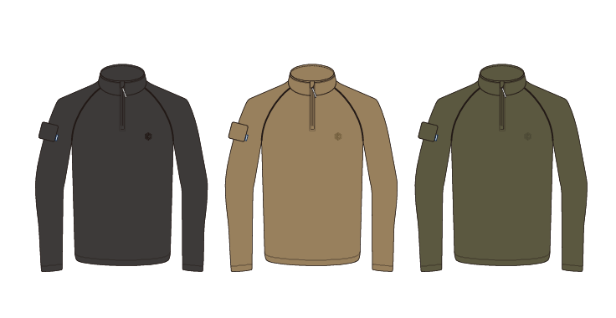
品名: | Emersongear 蓝标系列"潜行者"立领卫衣
款号: | EMB9753
主料（成分）: | 95%涤纶，5%氨纶
适宜温度： | 15℃ - 25℃
尺寸: | S/M/L/XL/2XL/3XL
颜色： | RG / KH / BK
功能: | 吸湿排汗 / 柔软舒适 / 亲肤透气 / 四面高弹 / 凉感舒适 / 抗皱速干
场景（选填）: | Airsoft / 射击 / 户外 / 登山 / 战术 / 狩猎 / 通勤 / 徒步 / 露营 / 造型
包装 | 透明塑料袋
毛重 | 0.362kg
净重 | 0.312kg
部位 | 量法 | 档差± | 单位 | S | M | L | XL | 2XL | 3XL
衣长 | 后中 | 2 | CM | 71 | 73 | 75 | 77 | 79 | 81
领围 | 全围 | 1 | CM | 50 | 51 | 52 | 53 | 54 | 55
胸围 | 全围 | 5 | CM | 104 | 109 | 114 | 119 | 124 | 129
脚围 | 全围 | 5 | CM | 104 | 109 | 114 | 119 | 124 | 129
袖长 | 肩顶 | 2 | CM | 78 | 80 | 82 | 84 | 86 | 88
袖口 | 全围 | 1.2 | CM | 21.6 | 22.8 | 24 | 25.2 | 26.4 | 27.6
适配身高 |  | CM |  | 166-170 | 171-175 | 176-180 | 181-185 | 186-190 | 191-195
适配体重 |  | KG |  | 65-70 | 71-75 | 76-80 | 81-85 | 86-90 | 91-95
产品卖点
①材料卖点：采用95%涤纶和5%氨纶的保暖速干的高弹亲肤材料，里层玉米绒格子纹路，贴肤穿着的同时格子沟槽可吸湿排汗，保持湿气流通，不闷热。 ②插肩袖设计，夹圈无束缚感 ③立领半开拉链设计，方便穿脱，领口下颚防止拉链刮蹭设计。 ④手臂左侧魔术毛，可粘贴士气章

